Multi-Sheet Chart
 | LiDAR |  | iPhone(Y=1400) |  | iPhone(Y=1600)
0.010537612122 | -1.8258684019 | 0.0026178010471 | 2.774509102 | 0.0020196191575 | -0.48547125978
0.03862709592 | -2.575078742 | 0.0052356020942 | 2.7058979539 | 0.0040392383151 | -0.54028590457
0.04857441356 | -2.6965233088 | 0.0078534031414 | 2.6399514673 | 0.0060588574726 | -0.59224118008
0.054111692929 | -2.2982889617 | 0.010471204188 | 2.5765417301 | 0.0080784766301 | -0.64137122205
0.054551766936 | -2.0491961306 | 0.013089005236 | 2.5155441949 | 0.010098095788 | -0.68771129306
0.060448288271 | -2.4504127765 | 0.015706806283 | 2.4568376278 | 0.012117714945 | -0.73129775815
0.067526571985 | -1.903254217 | 0.01832460733 | 2.4003040579 | 0.014137334103 | -0.77216805914
0.071916229634 | 0.32638176742 | 0.020942408377 | 2.3458287261 | 0.01615695326 | -0.81036068775
0.073858042241 | -0.51567407861 | 0.023560209424 | 2.2933000337 | 0.018176572418 | -0.84591515736
0.082230653713 | -1.7913195745 | 0.026178010471 | 2.2426094908 | 0.020196191575 | -0.87887197368
0.082630778789 | -2.3284990454 | 0.028795811518 | 2.1936516653 | 0.022215810733 | -0.90927260422
0.0890577234 | -0.97768556959 | 0.031413612565 | 2.1463241307 | 0.02423542989 | -0.9371594467
0.089185886466 | -1.1738750921 | 0.034031413613 | 2.1005274148 | 0.026255049048 | -0.96257579636
0.10100784043 | -0.81422828461 | 0.03664921466 | 2.0561649485 | 0.028274668205 | -0.98556581235
0.10309751203 | -2.1447874747 | 0.039267015707 | 2.0131430139 | 0.030294287363 | -1.0061744831
0.12207394733 | -2.3873355838 | 0.041884816754 | 1.9713706936 | 0.03231390652 | -1.024447591
0.12371289255 | -1.0339794535 | 0.044502617801 | 1.9307598194 | 0.034333525678 | -1.0404316757
0.12572541749 | -1.8583846618 | 0.047120418848 | 1.8912249216 | 0.036353144836 | -1.0541739978
0.13138705416 | -1.0916370426 | 0.049738219895 | 1.8526831784 | 0.038372763993 | -1.0657225003
0.13492345521 | -1.234605951 | 0.052356020942 | 1.8150543658 | 0.040392383151 | -1.0751257707
0.13536149955 | -1.0280117132 | 0.05497382199 | 1.7782608077 | 0.042412002308 | -1.0824330021
0.13736818019 | -2.0591128918 | 0.057591623037 | 1.7422273263 | 0.044431621466 | -1.0876939532
0.14438514823 | -2.6803118106 | 0.060209424084 | 1.7068811929 | 0.046451240623 | -1.0909589091
0.14440241363 | 0.70787696158 | 0.062827225131 | 1.6721520794 | 0.048470859781 | -1.0922786404
0.14444664784 | -1.1052543616 | 0.065445026178 | 1.6379720098 | 0.050490478938 | -1.091704363
0.14817853795 | 0.16844059824 | 0.068062827225 | 1.6042753125 | 0.052510098096 | -1.0892876971
0.15047163629 | -1.6968607408 | 0.070680628272 | 1.5709985731 | 0.054529717253 | -1.085080626
0.15399544821 | -0.24862047251 | 0.073298429319 | 1.5380805874 | 0.056549336411 | -1.079135455
0.15784392282 | -1.289007468 | 0.075916230366 | 1.5054623149 | 0.058568955568 | -1.0715047703
0.15941929954 | -1.3229072966 | 0.078534031414 | 1.4730868338 | 0.060588574726 | -1.0622413974
0.16392004343 | -2.1210496028 | 0.081151832461 | 1.440899295 | 0.062608193883 | -1.0513983603
0.1722121806 | -1.4977384542 | 0.083769633508 | 1.4088468782 | 0.064627813041 | -1.03902884
0.18283070571 | -2.4681518191 | 0.086387434555 | 1.3768787473 | 0.066647432198 | -1.0251861339
0.20139311455 | -3.3214110321 | 0.089005235602 | 1.3449460079 | 0.068667051356 | -1.0099236149
0.20691497066 | -2.5267658209 | 0.091623036649 | 1.3130016637 | 0.070686670514 | -0.99329469091
0.21635680582 | -3.7688577675 | 0.094240837696 | 1.2810005751 | 0.072706289671 | -0.97535276512
0.21952588308 | -2.5133698947 | 0.096858638743 | 1.2488994175 | 0.074725908829 | -0.95615119601
0.23436618828 | -3.65703066 | 0.099476439791 | 1.2166566408 | 0.076745527986 | -0.93574325826
0.24679363108 | -2.310906323 | 0.10209424084 | 1.1842324293 | 0.078765147144 | -0.91418210404
0.2489132534 | -4.8579867192 | 0.10471204188 | 1.1515886621 | 0.080784766301 | -0.89152072483
0.26918801243 | -3.491340837 | 0.10732984293 | 1.1186888751 | 0.082804385459 | -0.86781191386
0.27094511967 | -3.7680675966 | 0.10994764398 | 1.0854982223 | 0.084824004616 | -0.84310822929
0.28373481991 | -3.0559963175 | 0.11256544503 | 1.051983439 | 0.086843623774 | -0.81746195794
0.28705941031 | -4.2168176022 | 0.11518324607 | 1.0181128049 | 0.088863242931 | -0.79092507991
0.28862619562 | -3.5222112553 | 0.11780104712 | 0.98385610856 | 0.090882862089 | -0.76354923391
0.31335212461 | -4.7784735149 | 0.12041884817 | 0.94918461164 | 0.092902481246 | -0.73538568346
0.33594402844 | -6.4997460573 | 0.12303664921 | 0.91407101471 | 0.094922100404 | -0.70648528389
0.33627027547 | -6.0027736996 | 0.12565445026 | 0.87848942318 | 0.096941719561 | -0.67689845032
0.33861439204 | -6.5528103356 | 0.12827225131 | 0.84241531398 | 0.098961338719 | -0.64667512654
0.34725956704 | -7.3078459898 | 0.13089005236 | 0.80582550301 | 0.10098095788 | -0.61586475477
...

1
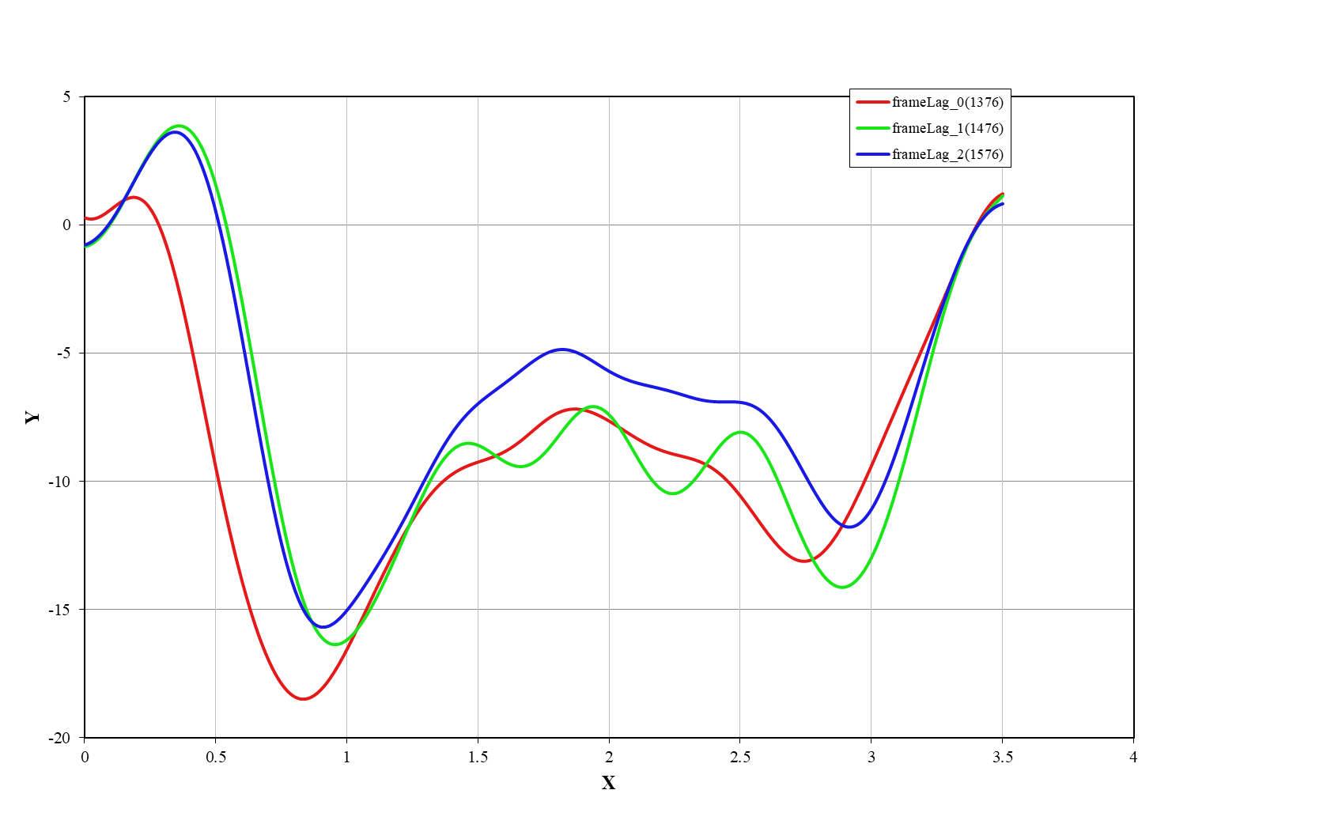
"rectified_image_size" : "default", "rectification_alpha" : 0,

 | frameLag_0(1376) |  | frameLag_1(1476) |  | frameLag_2(1576)
0.010537612122 | -1.8258684019 | 0.0026178010471 | 2.774509102 | 0 | -0.42776425972
0.03862709592 | -2.575078742 | 0.0052356020942 | 2.7058979539 | 0.0020196191575 | -0.48547125978
0.04857441356 | -2.6965233088 | 0.0078534031414 | 2.6399514673 | 0.0040392383151 | -0.54028590457
0.054111692929 | -2.2982889617 | 0.010471204188 | 2.5765417301 | 0.0060588574726 | -0.59224118008
0.054551766936 | -2.0491961306 | 0.013089005236 | 2.5155441949 | 0.0080784766301 | -0.64137122205
0.060448288271 | -2.4504127765 | 0.015706806283 | 2.4568376278 | 0.010098095788 | -0.68771129306
0.067526571985 | -1.903254217 | 0.01832460733 | 2.4003040579 | 0.012117714945 | -0.73129775815
0.071916229634 | 0.32638176742 | 0.020942408377 | 2.3458287261 | 0.014137334103 | -0.77216805914
0.073858042241 | -0.51567407861 | 0.023560209424 | 2.2933000337 | 0.01615695326 | -0.81036068775
0.082230653713 | -1.7913195745 | 0.026178010471 | 2.2426094908 | 0.018176572418 | -0.84591515736
0.082630778789 | -2.3284990454 | 0.028795811518 | 2.1936516653 | 0.020196191575 | -0.87887197368
0.0890577234 | -0.97768556959 | 0.031413612565 | 2.1463241307 | 0.022215810733 | -0.90927260422
0.089185886466 | -1.1738750921 | 0.034031413613 | 2.1005274148 | 0.02423542989 | -0.9371594467
0.10100784043 | -0.81422828461 | 0.03664921466 | 2.0561649485 | 0.026255049048 | -0.96257579636
0.10309751203 | -2.1447874747 | 0.039267015707 | 2.0131430139 | 0.028274668205 | -0.98556581235
0.12207394733 | -2.3873355838 | 0.041884816754 | 1.9713706936 | 0.030294287363 | -1.0061744831
0.12371289255 | -1.0339794535 | 0.044502617801 | 1.9307598194 | 0.03231390652 | -1.024447591
0.12572541749 | -1.8583846618 | 0.047120418848 | 1.8912249216 | 0.034333525678 | -1.0404316757
0.13138705416 | -1.0916370426 | 0.049738219895 | 1.8526831784 | 0.036353144836 | -1.0541739978
0.13492345521 | -1.234605951 | 0.052356020942 | 1.8150543658 | 0.038372763993 | -1.0657225003
0.13536149955 | -1.0280117132 | 0.05497382199 | 1.7782608077 | 0.040392383151 | -1.0751257707
0.13736818019 | -2.0591128918 | 0.057591623037 | 1.7422273263 | 0.042412002308 | -1.0824330021
0.14438514823 | -2.6803118106 | 0.060209424084 | 1.7068811929 | 0.044431621466 | -1.0876939532
0.14440241363 | 0.70787696158 | 0.062827225131 | 1.6721520794 | 0.046451240623 | -1.0909589091
0.14444664784 | -1.1052543616 | 0.065445026178 | 1.6379720098 | 0.048470859781 | -1.0922786404
0.14817853795 | 0.16844059824 | 0.068062827225 | 1.6042753125 | 0.050490478938 | -1.091704363
0.15047163629 | -1.6968607408 | 0.070680628272 | 1.5709985731 | 0.052510098096 | -1.0892876971
0.15399544821 | -0.24862047251 | 0.073298429319 | 1.5380805874 | 0.054529717253 | -1.085080626
0.15784392282 | -1.289007468 | 0.075916230366 | 1.5054623149 | 0.056549336411 | -1.079135455
0.15941929954 | -1.3229072966 | 0.078534031414 | 1.4730868338 | 0.058568955568 | -1.0715047703
0.16392004343 | -2.1210496028 | 0.081151832461 | 1.440899295 | 0.060588574726 | -1.0622413974
0.1722121806 | -1.4977384542 | 0.083769633508 | 1.4088468782 | 0.062608193883 | -1.0513983603
0.18283070571 | -2.4681518191 | 0.086387434555 | 1.3768787473 | 0.064627813041 | -1.03902884
0.20139311455 | -3.3214110321 | 0.089005235602 | 1.3449460079 | 0.066647432198 | -1.0251861339
0.20691497066 | -2.5267658209 | 0.091623036649 | 1.3130016637 | 0.068667051356 | -1.0099236149
0.21635680582 | -3.7688577675 | 0.094240837696 | 1.2810005751 | 0.070686670514 | -0.99329469091
0.21952588308 | -2.5133698947 | 0.096858638743 | 1.2488994175 | 0.072706289671 | -0.97535276512
0.23436618828 | -3.65703066 | 0.099476439791 | 1.2166566408 | 0.074725908829 | -0.95615119601
0.24679363108 | -2.310906323 | 0.10209424084 | 1.1842324293 | 0.076745527986 | -0.93574325826
0.2489132534 | -4.8579867192 | 0.10471204188 | 1.1515886621 | 0.078765147144 | -0.91418210404
0.26918801243 | -3.491340837 | 0.10732984293 | 1.1186888751 | 0.080784766301 | -0.89152072483
0.27094511967 | -3.7680675966 | 0.10994764398 | 1.0854982223 | 0.082804385459 | -0.86781191386
0.28373481991 | -3.0559963175 | 0.11256544503 | 1.051983439 | 0.084824004616 | -0.84310822929
0.28705941031 | -4.2168176022 | 0.11518324607 | 1.0181128049 | 0.086843623774 | -0.81746195794
0.28862619562 | -3.5222112553 | 0.11780104712 | 0.98385610856 | 0.088863242931 | -0.79092507991
0.31335212461 | -4.7784735149 | 0.12041884817 | 0.94918461164 | 0.090882862089 | -0.76354923391
0.33594402844 | -6.4997460573 | 0.12303664921 | 0.91407101471 | 0.092902481246 | -0.73538568346
0.33627027547 | -6.0027736996 | 0.12565445026 | 0.87848942318 | 0.094922100404 | -0.70648528389
0.33861439204 | -6.5528103356 | 0.12827225131 | 0.84241531398 | 0.096941719561 | -0.67689845032
0.34725956704 | -7.3078459898 | 0.13089005236 | 0.80582550301 | 0.098961338719 | -0.64667512654
...
"rectified_image_size" : "auto", "rectification_alpha" : -1,

